attach 73
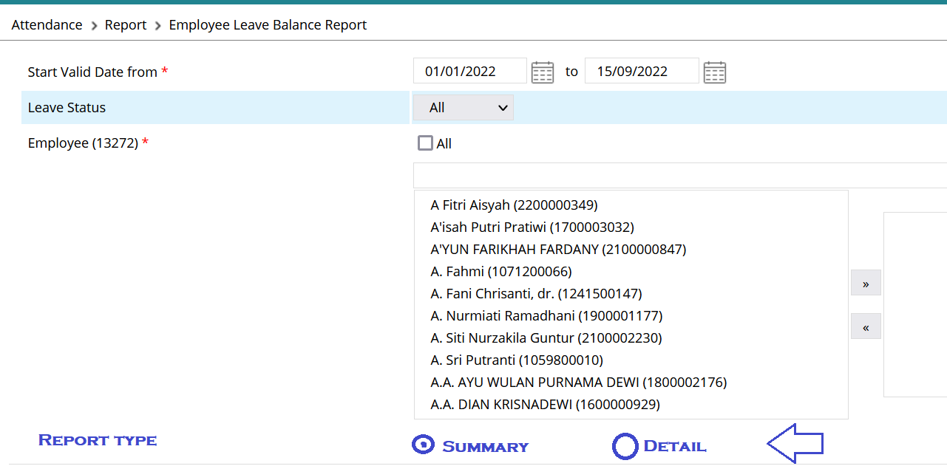

 |  |  |  |  |  | ---> Bisa memilih type Summary atau Detail

Tampilan SUMMARY

Employee No. | Name | Organization Unit | Leave Name | Start Valid Date | End Valid Date | Next Valid Date | Entitlement | Proportional | Unverified | Inprogress | Approved | Total Used | Remaining | Status
1800002781 | Reggy Ardillo | SHHO-HCMS | Annual Leave | 01/01/2022 | 31/12/2022 | 01/01/2023 | 15 | 15 | 2 | 1 | 3 | 6 | 9 | Active

Tampilan DETAIL
No | Employee No. | Employee Name | Organization Unit | Leave Type | Leave Period | Leave Date | Entitlement | Proportional | Adjustment | Used | Status | Remaining | Remark
1 | 1800002781 | Reggy Ardillo | SHHO-HCMS | ANLLV | 01/01/2021 - 31/01/2022 | 03/01/2022 | 15 | 15 | 0 | 1 | Unverified | 14 | Leave Request [LVR2021125443] | '--> dalam 1 Leave Request jika >1 tanggal leave , setiap tanggal tampil kebawah
2 | 1800002781 | Reggy Ardillo | SHHO-HCMS | ANLLV | 01/01/2021 - 31/01/2022 | 2022-01-04 | 15 | 15 | 0 | 1 | Inprogress | 13 | Leave Request [LVR2021125443] | '--> dalam 1 Leave Request jika >1 tanggal leave , setiap tanggal tampil kebawah
3 | 1800002781 | Reggy Ardillo | SHHO-HCMS | ANLLV | 01/01/2022 - 31/12/2022 | 01/01/2022 | 15 | 15 | 0 | 1 | Approved | 14
4 | 1800002781 | Reggy Ardillo | SHHO-HCMS | ANLLV | 01/01/2022 - 31/12/2022 | 12/01/2022 | 15 | 15 | 0 | 1 | Unverified | 13 | Leave Request [LVR2022011387]
5 | 1800002781 | Reggy Ardillo | SHHO-HCMS | ANLLV | 01/01/2022 - 31/12/2022 | 01/02/2022 | 15 | 15 | 0 | 1 | Unverified | 12 | Bringforward
6 | 1800002781 | Reggy Ardillo | SHHO-HCMS | ANLLV | 01/01/2022 - 31/12/2022 | 04/05/2022 | 15 | 15 | 0 | 1 | Unverified | 11 | Massive Leave: SHHO Cuti Massal 4 Mei 2022
7 | 1800002781 | Reggy Ardillo | SHHO-HCMS | ANLLV | 01/01/2022 - 31/12/2022 | 05/05/2022 | 15 | 15 | 0 | 1 | Open | 10 | Massive Leave: SHHO Cuti Massal 5 Mei 2022
8 | 1800002781 | Reggy Ardillo | SHHO-HCMS | ANLLV | 01/01/2022 - 31/12/2022 | 06/05/2022 | 15 | 15 | 0 | 1 | Approved | 9 | Massive Leave: SHHO Cuti Massal 6 Mei 2022
9 | 1800002781 | Reggy Ardillo | SHHO-HCMS | ANLLV | 01/01/2022 - 31/12/2022 | 23/06/2022 | 15 | 15 | 0 | 1 | Approved | 8 | Leave Request [LVR2022053865]
10 | 1800002781 | Reggy Ardillo | SHHO-HCMS | ANLLV | 01/01/2022 - 31/12/2022 | 2022-06-24 | 15 | 15 | 0 | 1 | Approved | 7 | Leave Request [LVR2022053865]
 | 1800002781 | Reggy Ardillo | SHHO-HCMS | ANLLV | 01/01/2022 - 31/12/2022 | 2022-06-24 | 15 | 15 | 0 | 1 | Cancelled | 8 | Leave Request [LVR2022053865]

